Hoja1
Diámetro Rueda[mm] | 28 | Curva par-velocidad |  | Respuesta Simulada |  | Element | Weigth[g]
Velocidad [RPMs] | 1000 | w[hz] | par[N.m] | T(s) | V[m/s] | GearMotor | 19 | 23%
Potencia Motor[w] | 9.6 |  |  |  |  | Wheels | 24 | 29%
Eficiencia[%] | 85 |  |  |  |  | Controller | 1.5 | 2%
Masa Vehículo[g] | 83.89 |  |  |  |  | Frame | 5.49 | 7%
 |  |  |  |  |  | Battery | 27 | 32%
Velocidad Lineal Max[m/s] | 1.4660765717 |  |  |  |  | Sensor | 3.1 | 4%
Velocidad Lineal[Km/h] | 5.277875658 |  |  |  |  | WheelBall | 0.8 | 1%
Tiempo de establecimiento[s] | 2.2388943355 |  |  |  |  | Bus | 2 | 2%
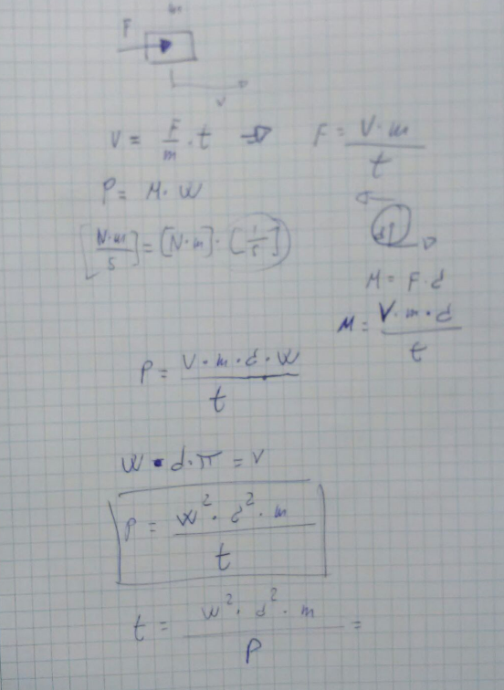
 |  |  |  |  |  | Encoders | 1 | 1%

 |  |  |  |  |  | Total: | 83.89

